상품제안서
액센 A112 10W 패드겸용 고속무선충전거치대 | 상품코드: F19927

 |  |  |  |  |  |  | 02-412-0044 | www.easy1.co.kr
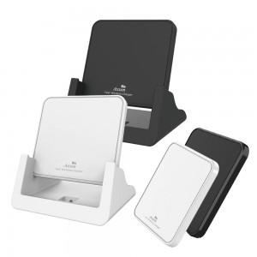

【상세/제작정보】 | 100개 이상 - 레이저400, 실크400, 칼라 800 100개 미만 - 통합 레이저40,000원, 실크 40,000원, 칼라 80,000 전색상 재고 있음

【인쇄/포장옵션】 | 실크, 레이저, 풀칼라 / 포장지포장

【공급단가】 | 수량 | 100~ | 300~ | 500~ | 1,000~ | 3,000~
*VAT별도 | 단가 | 5,560원 | 5,470원 | 5,330원 | 5,230원 | 5,090원

【상품 URL】 | http://www.easy1.co.kr/src/goods_detail.php?gdno=19927

